metadata
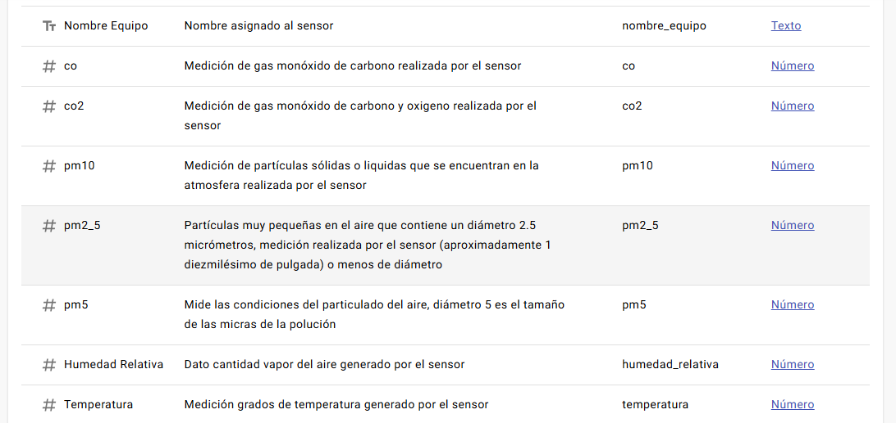
Tomado de: https://www.datos.gov.co/Ciencia-Tecnolog-a-e-Innovaci-n/Calidad-del-Aire-Municipio-de-Duitama/aghd-ge2f/about_data

calidad de aire municipio de duitama

